模型输出——人工神经网络
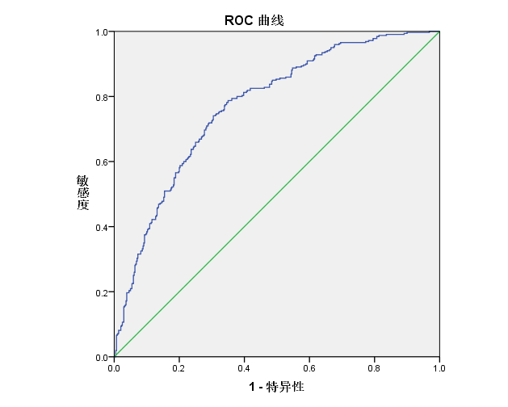
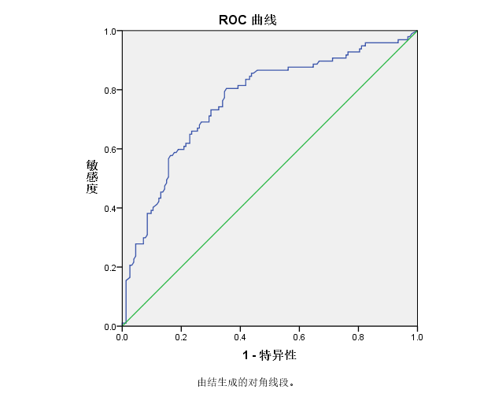
单因素分析 |  |  | 共线性分析 |  |  |  | 方程系数 |  |  |  |  | 重合矩阵 |  |  |  |  |  |  | 率 |  |  |  |  | 训练集 | 测试集
 |  |  |  |  |  |  |  |  |  |  |  | 重合矩阵 | 训练集 |  |  | 测试集
变量 | p值 | 选择 | 变量 | VIF | 容忍度 | 选择 | 变量 | 系数 | Std. Error z | p-value | EXP(B) |  | 真实值=0 | 真实值=1 | 总计 | 真实值=0 | 真实值=1 | 总计 |  | 正确率 | 查准率 | 召回率 | AUC面积
sex | 0.958 |  | opposite_HL | 2.87 | 0.35 | Ö | (Intercept) | 1.59 | 0.892 | 0.074 | 4.918 | 预测值=0 | 322 | 106 | 428 | 107 | 28 | 135 | 训练集 | 71% | 64% | 67% | 0.771
opposite_HL | 0.000 | Ö | opposite_audiogram_4 | 4.54 | 0.22 | Ö | time_elapse | -0.07 | 0.007 | <0.001 | 0.936 | 预测值=1 | 118 | 214 | 332 | 46 | 69 | 115 | 测试集 | 70% | 60% | 71% | 0.762
opposite_audiogram | 0.001 | Ö | opposite_audiogram_3 | 3.74 | 0.27 | Ö | opposite_HL | -0.46 | 0.813 | 0.574 | 0.633 | 总计 | 440 | 320 | 760 | 153 | 97 | 250
infectious_etiology | 0.749 |  | opposite_audiogram_2 | 15.56 | 0.06 | Ö | opposite_audiogram(2) | -0.02 | 0.825 | 0.981 | 0.980
dyslipidemia | 0.099 |  | opposite_audiogram_1 | 15.02 | 0.07 | Ö | opposite_audiogram(3) | -0.33 | 0.826 | 0.687 | 0.717
hypertension | 0.061 |  | time_elapse | 1.11 | 0.90 | Ö | opposite_audiogram(4) | 0.07 | 0.941 | 0.940 | 1.074
diabetes | 0.714 |  | bt_avg_new | 11.88 | 0.08 |  | opposite_audiogram(5) | -0.01 | 0.907 | 0.987 | 0.986
age | 0.062 |  | PTA_bt | 11.96 | 0.08 |  | local_steroids | -0.02 | 0.026 | 0.531 | 0.984
time_elapse | 0.000 | Ö | local_steroids | 1.10 | 0.91 | Ö | EGb761 | -0.01 | 0.013 | 0.399 | 0.989
bt_avg_new | 0.000 | Ö | EGb761 | 1.37 | 0.73 | Ö | WBC_max | 0.02 | 0.031 | 0.610 | 1.016
PTA_bt | 0.000 | Ö | WBC_max | 1.09 | 0.92 | Ö | Alprostadil | 0.00 | 0.009 | 0.772 | 1.003
BMI | 0.804 |  | Alprostadil | 1.26 | 0.79 | Ö
systematic_steroids | 0.811
local_steroids | 0.000 | Ö
Hypoglycemic_agents | 0.557
antidinic_drug | 0.399
antidepressive_drugs | 0.243
EGb761 | 0.003 | Ö
Alprostadil | 0.009 | Ö
WBC_max | 0.000 | Ö
ALT_max | 0.523
monocytes_max | 0.608

